Sheet1
FUNCTION
 |  | Thời gian (giờ)
1. MENU QUẢN LÝ KHÁCH HÀNG
Khách hàng bao gồm các field: ID, MÃ KH, TÊN KH, ĐỊA CHỈ, MST, EMAIL
1.1 ( NHẬP BẰNG TAY ĐỂ LƯU LẠI KHÁCH HÀNG ) |  | 4
- Page liệt kê danh sách khách hàng (Form search: Mã KH, Tên KH, MST)
- Thêm khách hàng
- Xóa khách hàng
1.2 SAU KHI IMPORT FILE CHÀO GIÁ CÓ THÔNG TIN KHÁCH HÀNG -> LƯU LẠI |  | 1
1.3 HIỂN THỊ ĐƯỢC LỊCH SỬ CHÀO GIÁ CỦA KHÁCH HÀNG ĐÓ
- Ở page quản lý chào giá e sẽ thêm 1 field filter theo mã khách hàng. Khi chọn 1 mã khách hàng sẽ hiển thị được lịch sử chào giá của khách hàng đó |  |  | 1
1.4 HIỂN THỊ ĐƯỢC ĐƠN HÀNG ĐÃ MUA CỦA KHÁCH HÀNG ĐÓ
- Ở page quản lý CO e sẽ thêm 1 field filter theo mã khách hàng. Khi chọn 1 mã khách hàng sẽ hiển thị được lịch sử chào giá của khách hàng đó |  |  | 1
1.5 CÓ THỂ TRUY XUẤT ĐƯỢC CÁC TRƯỜNG THÔNG TIN KHI CẦN THIẾT |  |  | 0
 |  |  | 1050000

2. MENU QUẢN LÝ KHẢO SÁT GIÁ
Khảo sát giá bao gồm những field:
id
Nhà cung cấp (Là mã KH. e sẽ liên kết với cho chọn mã KH)
Tên sản phẩm
ngày yêu cầu
dealine cần hàng
ngày hỏi nhà cung cấp
ngày có kết quả
duyệt mua
Giá trị báo giá/ đơn hàng (VNĐ)
Giá trị báo giá/ đơn hàng (USD)
Giá trị báo giá/ đơn hàng (EUR)
Ngày đặt hàng
Ngày dự kiến giao hàng
Quá hạn giao hàng
Ngày thanh toán
Quá hạn
vendor code
remark
file đính kèm
2.1 LƯU LẠI LỊCH SỬ KHẢO SÁT GIÁ BẰNG TAY |  |  | 6
- Page liệt kê lịch sử khảo sát giá | Chưa hổ trợ import khảo sát giá bằng file xls
- Page thêm mới khảo sát giá
- Xóa 1 khảo sát giá
- Đổi lại chỗ upload file khảo sát giá bằng chọn khảo sát giá đã nhập |  |  | 1
2.2 CÓ THỂ TRUY XUẤT ĐƯỢC DỮ LIỆU KHI CẦN THIẾT
- Chọn mã KH để xem kh đó đã báo giá bao nhiêu lần và chi tiết từng báo giá |  |  | 1
 |  |  | 1200000

3. PHIẾU THU , PHIẾU CHI VÀO TIỀN MẶT HAY NGÂN HÀNG
E sẽ thêm 1 filed: số tiền hiện có ở phần quản lý ngân hàng |  |  | 1
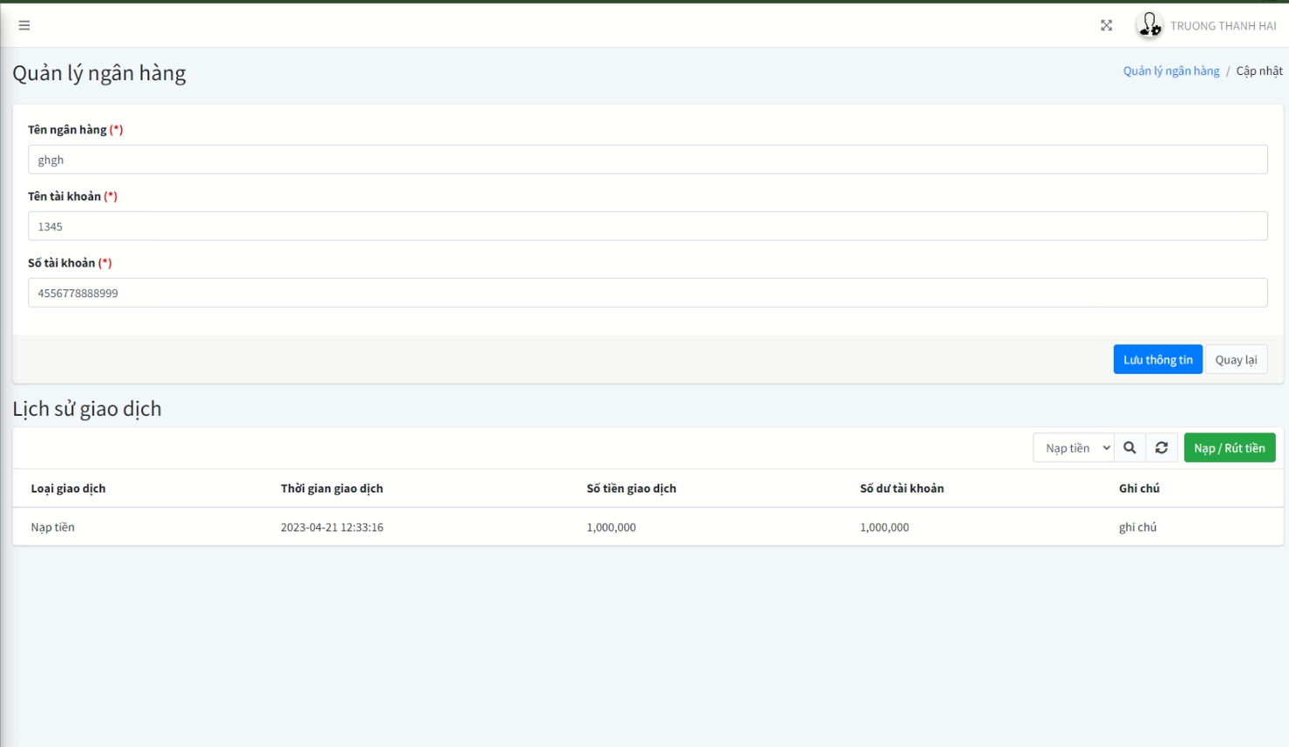
Khi chọn ngân hàng e sẽ cho chọn ngân hàng nào và sinh ra 1 dòng ở lịch sử giao dịch |  |  | 1
Công trừ số tiền hiện có đối với lịch sử giao dịch đã làm |  |  | 1
E sửa lại chỗ lịch sử giao dịch: số dư còn lại sau khi tạo mới 1 nhập hoặc rút |  |  | 1
 |  |  | 600000
4. MENU QUẢN LÝ GIAO NHẬN
4.1 GỒM CÁC TRƯỜNG THÔNG TIN
- Mã KH
- Mã CO
- Thông tin người nhận hàng (Họ tên)
- Thông tin người nhận hàng (Số điện thoại)
- Đơn vị vận chuyển
- Thời gian đi hàng
- Thời gian nhận dự kiến
- Tiền ship
- Trạng thái (Đang chuẩn bị, đang giao, đã giao)

4.2 DANH SÁCH CÁC GIAO NHẬN LIÊN QUAN |  |  | 4
- Page danh sách (xóa, filter)
- Page thêm mới
- Page chỉnh sửa

4.2 CÓ THỂ TRUY XUẤT DỮ LIỆU KHI CẦN THIẾT |  |  | 1
Trong phần detail của 1 khách hàng e sẽ thêm mới 1 danh sách các giao nhận của khách hàng đó
 |  |  | 750000
5. PHIẾU XUẤT KHO BÁN HÀNG
GỒM CÁC TRƯỜNG THÔNG TIN
- Mã xuất kho bán hàng.
- Người mua
- Mã khách hàng
- Ghi chú
- Nhân viên bán hàng (Là user đang login)
- Loại tiền
- Tiền mặt
- Nợ
- Danh sách hàng hóa (Mã hàng hóa, Tên hàng, Đơn vị tính, số lương Đơn giá, Thành tiền) |  |  | 2
- Cộng tiền hàng
- Thuế
- Tổng tiền thanh toán
- Số tiền viết bằng chữ
- Upload chứng từ đi kèm |  |  | 1
- Xác nhận đủ hàng
5.1 QUẢN LÝ PHIẾU XUẤT KHO BÁN HÀNG
- Page danh sách (Xóa, filter) |  |  | 4
- Page thêm mới |  |  | 1050000
- Page chỉnh sửa

6. PHIẾU XUẤT KHO
GỒM CÁC TRƯỜNG THÔNG TIN
- Mã xuất kho.
- Tên người nhận hàng
- Địa chỉ nhận hàng
- Ghi chú
- Lý do xuất kho
- Xuất tại kho (ngăn lô)
- Địa điểm kho
- Nhân viên bán hàng (Là user đang login)
- Tiền mặt
- Nợ
- Danh sách hàng hóa (Mã hàng hóa, Tên hàng, Đơn vị tính, số lương yêu cầu, số lượng thực xuất, Đơn giá, Thành tiền) |  |  | 2
- Cộng tiền hàng
- Thuế
- Tổng tiền thanh toán
- Số tiền viết bằng chữ
- Upload chứng từ đi kèm |  |  | 1

6.1 QUẢN LÝ PHIẾU XUẤT KHO
- Page danh sách (Xóa, filter) |  |  | 4
- Page thêm mới
- Page chỉnh sửa
 |  |  | 1050000

7. PHIẾU NHÂP KHO
GỒM CÁC TRƯỜNG THÔNG TIN
- Mã nhập kho.
- Tên người giao
- Ghi chú
- Nhập tại kho (ngăn lô)
- Địa điểm kho
- Nhân viên bán hàng (Là user đang login)
- Tiền mặt
- Nợ
- Danh sách hàng hóa (Mã hàng hóa, Tên hàng, Đơn vị tính, số lương theo chứng từ, số lượng thực nhập, Đơn giá, Thành tiền) |  |  | 2
- Cộng tiền hàng
- Tổng tiền thanh toán
- Số tiền viết bằng chữ
- Upload chứng từ đi kèm |  |  | 1

7.1 QUẢN LÝ PHIẾU NHẬP KHO
- Page danh sách (Xóa, filter) |  |  | 4
- Page thêm mới
- Page chỉnh sửa
 |  |  | 105000

